공사완료사진
공사 완료 사진
업 체 명 | 대양 ENC |  | 공사일자 | 2026-04-30 / 5월19일
공 사 명 | 사택 7-106외 1세대 LED등기구 교체 106호 / 201호 |  | 제출일자 | 2026-06-11
작업사진 | 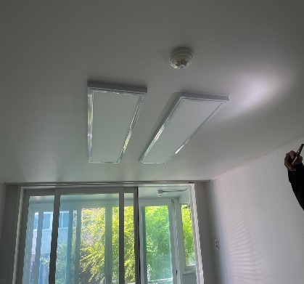 | 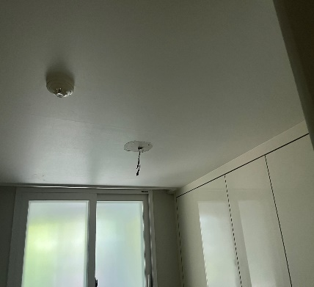 |  | 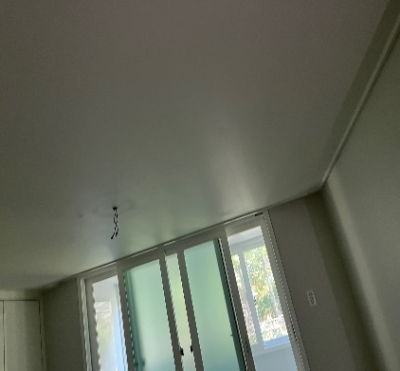

내 용 | 전등교체(전) | 전등교체(전) |  | 전등교체(전)
작업사진 | 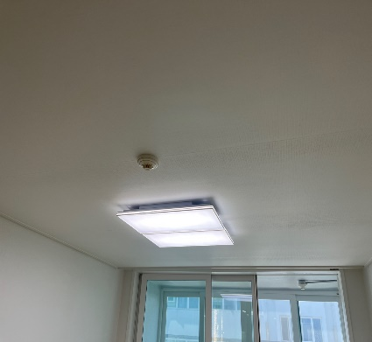 | 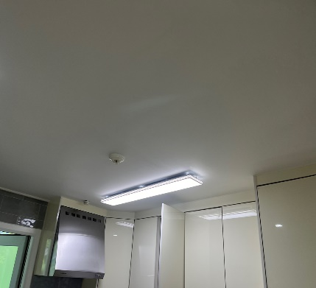 |  | 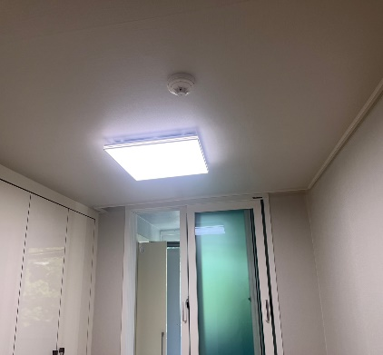

내 용 | 전등교체(후) | 전등교체(후) |  | 전등교체(후)
작업사진

내 용

